Gráfico1
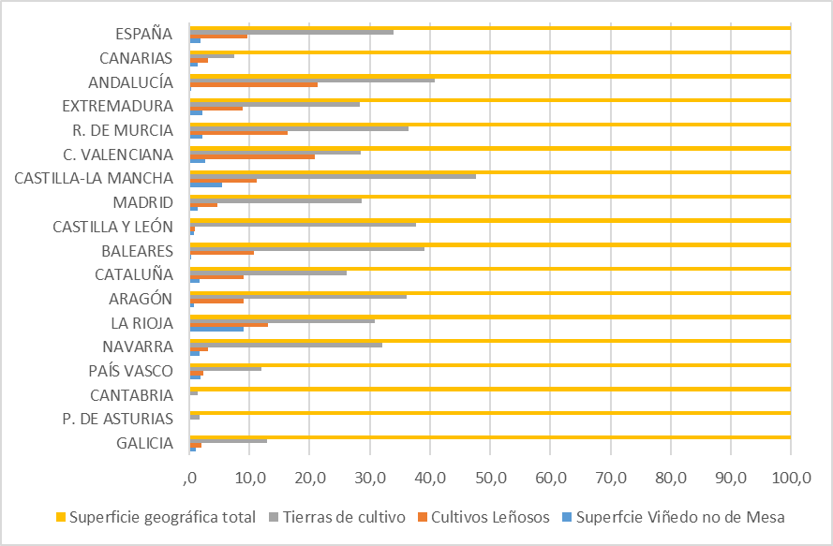

Gráfico2
Principales Variedades
 | Superficie ha
AIREN | 215484.13977
TEMPRANILLO | 201051.38717
BOBAL,PROVECHON | 61524.205055
GARNACHA | 57907.349665
MACABEO | 44906.721927
MONASTRELL | 43049.184707
CAYETANA BLANCA | 39919.116735
GARNACHA TINTORERA | 22572.201261
CABERNET SAUVIGNON | 20535.373227
SYRAH | 20155.110039
VERDEJO | 19058.767241
MERLOT | 13043.622969
PALOMINO | 11283.717
MOSCATEL DE ALEJANDRIA | 10318.039514
XARELLO | 9604.6475285
PALOMINO FINO | 8977.680248
PEDRO XIMÉNEZ | 8960.3419174
MENCIA | 8330.633505
PARELLADA | 8230.7743019
CHARDONNAY | 7674.1104654
CHELVA | 5729.9654
ALBARIÑO | 5722.3078147
MAZUELA | 5644.4160412
SAUVIGNON BLANCO | 5086.556568
ALARIJE | 5010.7503177
TINTO DE LA PAMPA BLANCA | 4718.95415
BEBA | 4470.719731
PRIETO PICUDO | 4300.12414
ZALEMA | 4118.9046
RESTO | 63765.04

